Sheet1
 | 股票质押式回购交易定期贷后报告 |  |  |  | 注意：标黄的栏目不需要改动
报告期 |  | 2024年度（根据所写的是半年度/年度报告更新） | 年度
贷后形式 |  | 其他，请说明 | 注：根据客户提供材料、项目经理提供信息以及公开信息整理
项目 |  | 具体指标 | 结果 | 说明
融入方 资信情况 | 基本信息 | 融入方客户编号 | 35947741
 |  | 融入方名称 | 黄孬娃
 |  | 融入方类型 | 自然人 |  | 如果是董监高，优先填董监高
 |  | 融入方持股比例 | 0.11% | 2024-12-31 | 深度报告→十大股东明细
 |  | 融入方已质押股数占其持股数比 | 58.05% | 2024-12-31 | 公司公告→定期报告→2024年度报告第六节：股份变动及股东情况里找质押数（如右图）→除一下，记得保留算式方便检查 | 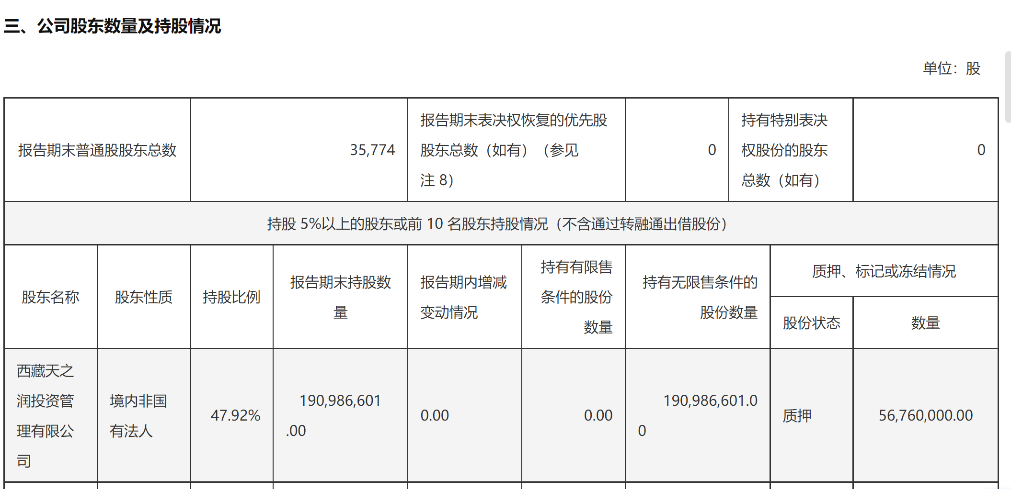
 |  | 一致行动人 | 无 |  | 公司定期报告里会写一致行动人（一般就在质押情况下面），若无则无需说明，若有则写明“融入方与...为一致行动人”，详见右图
 |  | 融入方及其一致行动人已质押股数占其合计持股数比 | 不适用 |  | 写法见右图
 |  | 是否适用减持新规 | 否 |  | 5%以下的股东不适用 | 常见话术：（1）融入方作为大股东，适用减持新规，受到大股东连续90日内，减持股份的总数不得超过公司股份总数的3%的限制。减持额度未使用。 （2）高管锁定股，适用减持新规，融入方作为董监高，当年可减持额度不超过上年末持股数的25%，年内减持额度未使用。 | 去十大股东明细查查是否有减持，如果有要写明减持比例
 |  | 是否存在业绩承诺 | 否
 |  | 是否存在延长限售期的承诺或行为 | 否
 | 财务状况 | 是否存在对外担保 | 否 | 根据信用报告（2024/11/22），融入方无对外担保。 | 更新信用报告日期，对外担保一般会在信用报告的概要部分写明
 |  | 是否存在对外负债 | 是，请说明金额 | 根据信用报告（2024/11/22），融入方在招商证券质押负债余额3000万元；融入方在我司的质押借款的余额约为9400万元。 | 如果“信用卡”已使用额度很少，可以忽略不计，认为这部分没有负债 | 我司质押借款余额：表格→委托减去已还
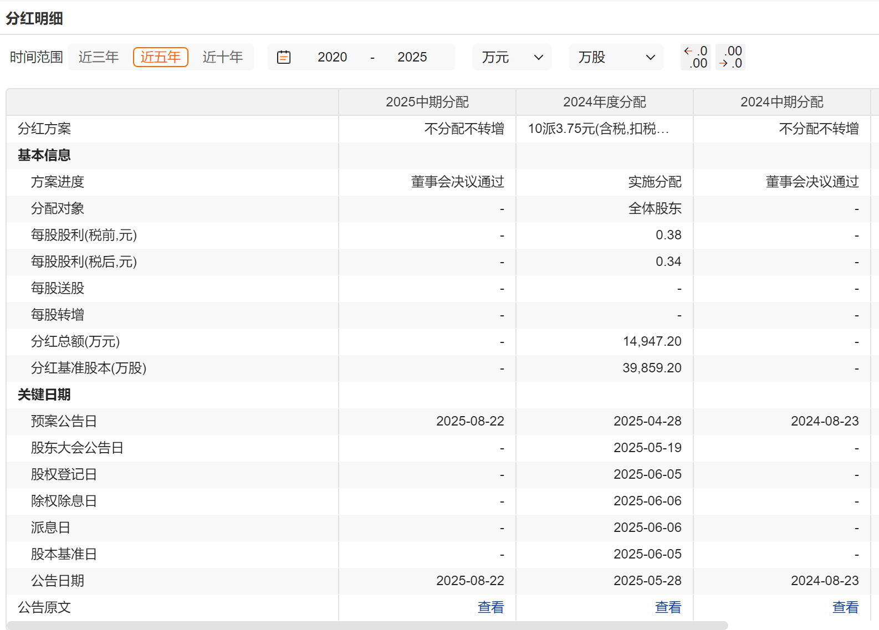
 |  | 是否有日常经营性收入 | 是，请说明具体情况 | 2024年，融入方个人年收入（含工资、奖金补贴）200万元。 | 如果是个人，去管理层持股及报酬找 | 如果是机构，找公司财务报表，写净利润（一般写母公司的，如果实在没有就写合并利润表的，但要标明是合并口径的）示例：“根据合并口径利润表（日期），融入方2025年1-6月净利润为...”
 |  | 是否有上市公司分红 | 是，请说明具体情况 | 2024年度上市公司每股股利(税前)3元，融入方分红收入为2310万元。 | 单位股利*持股数，去wind/choice的分红派息、分红明细栏目里找每股税前股利 | 在写年度报告时，如果有中期分红要加在一起算
 | 信用状况 | 是否被列入失信执行人名单或被列入经营异常名录或被限制高消费名单 | 否
 |  | 是否存在重大诉讼纠纷或司法冻结 | 否
 |  | 本贷后期间是否新增逾期、不良或关注类信用记录 | 否
 |  | 是否因涉嫌证券违法违规行为被立案调查或初步调查、移交司法机关立案侦查 | 否
 | 履约情况 | 待购回期间是否存在未按约按期付息 | 否 |  | 不变
 |  | 待购回期间客户是否存在未按约落实承诺或保证事项 | 否
 |  | 待购回期间是否发生过违约情形 | 否
 | 还款来源 | 企业生产经营/个人财务收入较以往是否发生重大不利变化 | 否
 |  | 是否存在额外股份可用以转质押、补质押、减持等 | 是
 |  | 是否存在其他影响客户还款能力的风险情况 | 否
资金用途 | 资金投向 | 存续期间，资金用途较初始交易申报用途是否发生变化 | 否
 |  | 存续期间，资金是否存在违规使用情况（如直接或者间接用于“国家淘汰/调控/限制类产业”、新股申购、竞价或大宗交易等） | 否
 | 资金凭证 | 初始交易后，是否已提交完整的资金使用凭证 | 是
 |  | 存续期间，是否未按约提供定期贷后资金使用说明 | 否
这个就是流通股
质押标的 | 标的信息 | 证券名称 | 美的集团
 |  | 证券代码 | 000333
 |  | 股票性质 | 流通股 |  | 如果是董监高→高管锁定股 | 去限售股解禁时间表里查，如果最近的一期日期都是以往日期的就是流通，如右图。如果不放心可以看看限售股的接近股东明细里有没有这个客户，如果有就更可以确定客户质押在我司的是限售股了
 |  | 解禁日期 | 不适用 |  | 如果是限售股，记得填一下解禁日期
 | 报告期内标的证券重大事项 | 标的证券是否长期停牌达3个月及以上 | 否
这个是限售股
 |  | 标的证券价格近3个月是否增幅超过200% | 否
 |  | 标的证券静态市盈率是否超过200倍或为负数 | 否
 |  | 标的证券整体质押比例与其作为融资融券担保物比例合计是否超过60% | 否
 |  | 标的证券所属上市公司上一年度亏损（含预亏）且本年度是否仍无法确定能否扭亏 | 否
 |  | 标的证券对应的上市公司被ST、*ST等是否存在特别处理及存在退市风险 | 否
 |  | 标的证券对应的上市公司及其高管、实际控制人是否正在被有关部门立案调查 | 否
 |  | 标的证券已质押数量是否占总股本比例超过50% | 否
 |  | 上市公司财务报表是否被出具非标准无保留意见标的证券 | 否
 |  | 标的证券或上市公司是否存在其他风险较大的其他情形（如负面舆情等) | 否
贷后人员
贷后结论 | 1、融入方为自然人客户，无不良记录，无负面消息。 2、业务人员关注上市公司负面消息，一旦出现风险事件，采取积极措施控制风险。 |  |  |  | 1、融入方为机构客户，信用状况良好，偿债压力可控，无重大负面消息。 2、业务人员关注上市公司负面消息。一旦出现风险事件，采取积极措施控制风险。” 2、融入方为自然人客户，无不良记录，无负面消息。 2、业务人员关注上市公司负面消息，一旦出现风险事件，采取积极措施控制风险。”
签署日期 |  |  |  |  | 贷后结论部分，如融入方有逾期，可写：“1、融入方为自然人/机构客户，近5年有x笔信用卡逾期，当前无逾期，无负面消息。2、业务人员关注上市公司负面消息，一旦出现风险事件，采取积极措施控制风险”。如果出现负面结论的写法，要单拎出来告诉丽瑶老师一下。

